300369
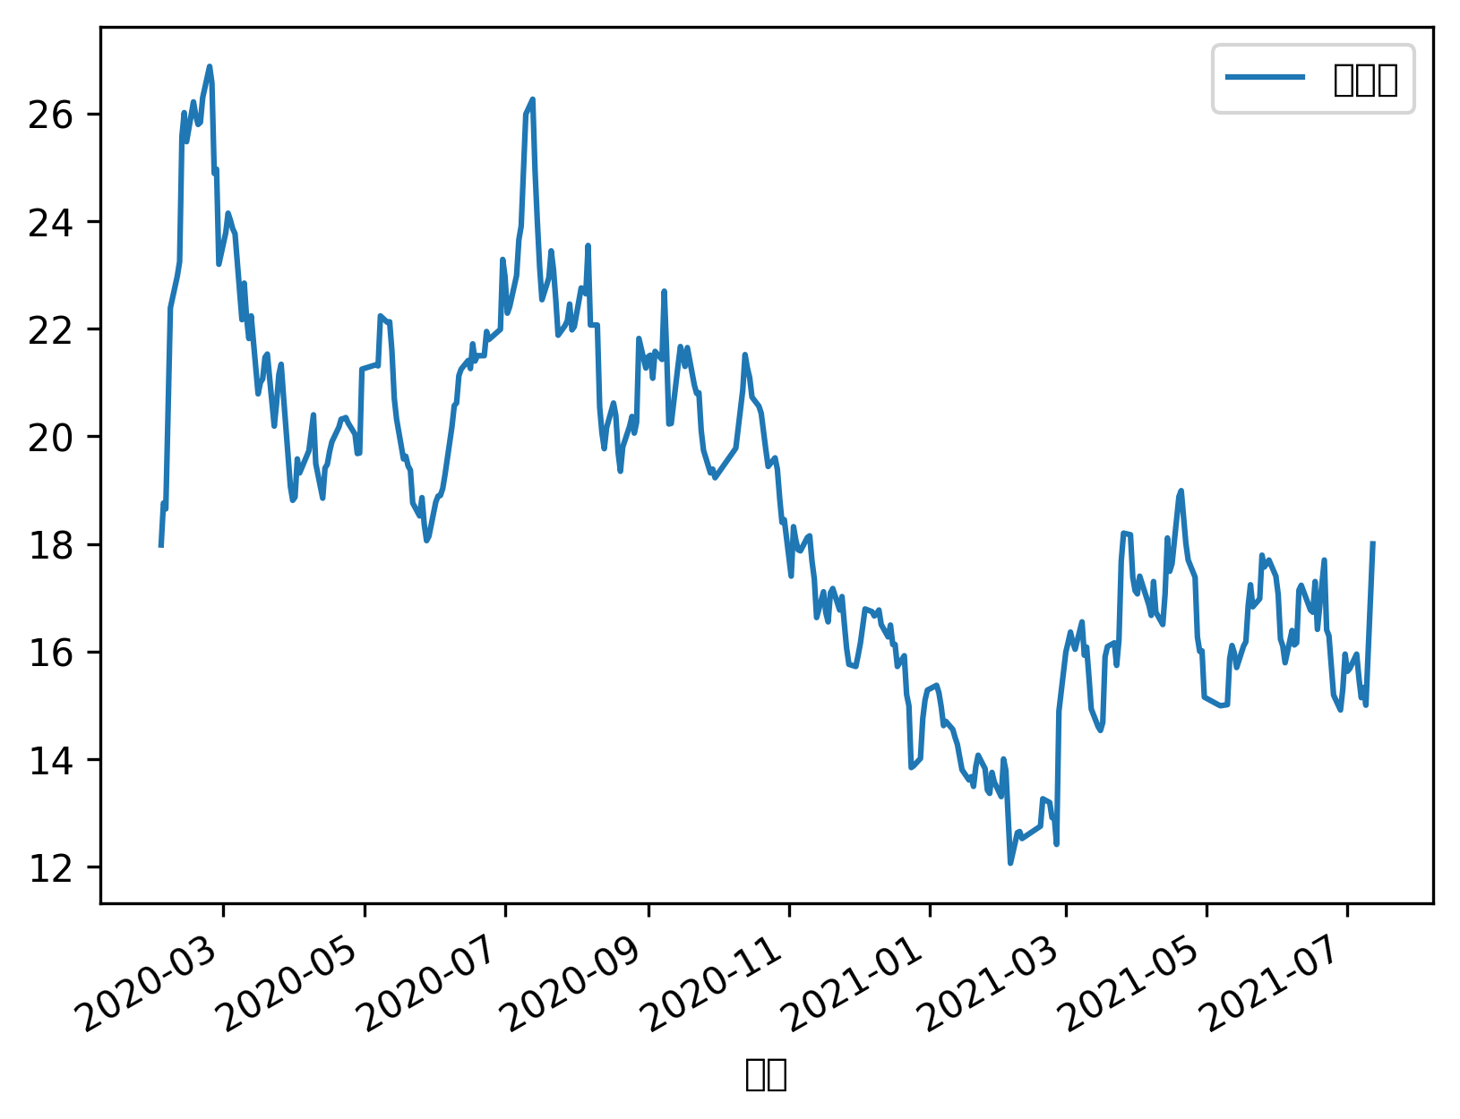
日期 | 股票代码 | 名称 | 收盘价 | 最高价 | 最低价 | 开盘价 | 前收盘 | 涨跌额 | 涨跌幅 | 换手率 | 成交量 | 成交金额 | 总市值 | 流通市值
2021-07-12 | '300369 | 绿盟科技 | 18 | 18 | 15.16 | 15.25 | 15 | 3 | 20 | 4.5698 | 36482361 | 622666588.26 | 14369980914 | 14369980914
2021-07-09 | '300369 | 绿盟科技 | 15 | 15.42 | 14.9 | 15.17 | 15.33 | -0.33 | -2.1526 | 0.8839 | 7056367 | 106697967.93 | 11974984095 | 11974984095
2021-07-08 | '300369 | 绿盟科技 | 15.33 | 15.47 | 14.89 | 15.09 | 15.14 | 0.19 | 1.255 | 1.2419 | 9914836 | 149951345.23 | 12238433745 | 12238433745
2021-07-07 | '300369 | 绿盟科技 | 15.14 | 15.8 | 15.09 | 15.8 | 15.5 | -0.36 | -2.3226 | 1.1452 | 9142772 | 139646194.98 | 12086750613 | 12086750613
2021-07-06 | '300369 | 绿盟科技 | 15.5 | 15.99 | 15.32 | 15.9 | 15.95 | -0.45 | -2.8213 | 0.9568 | 7638176 | 119106108.36 | 12374150232 | 12374150232
2021-07-05 | '300369 | 绿盟科技 | 15.95 | 17.17 | 15.67 | 16.5 | 15.68 | 0.27 | 1.7219 | 1.3777 | 10998686 | 179667970.71 | 12733399754 | 12733399754
2021-07-02 | '300369 | 绿盟科技 | 15.68 | 16.08 | 15.5 | 15.59 | 15.63 | 0.05 | 0.3199 | 0.8337 | 6655771 | 105029239.63 | 12517850041 | 12517850041
2021-07-01 | '300369 | 绿盟科技 | 15.63 | 16.01 | 15.63 | 15.85 | 15.95 | -0.32 | -2.0063 | 0.7167 | 5721281 | 90407824.11 | 12477933427 | 12477933427
2021-06-30 | '300369 | 绿盟科技 | 15.95 | 16.04 | 15.18 | 15.24 | 15.3 | 0.65 | 4.2484 | 1.4243 | 11370276 | 178994642.82 | 12733399754 | 12733399754
2021-06-29 | '300369 | 绿盟科技 | 15.3 | 15.55 | 14.82 | 14.92 | 14.91 | 0.39 | 2.6157 | 1.7697 | 14127759 | 216816037.07 | 12214483777 | 12214483777
2021-06-28 | '300369 | 绿盟科技 | 14.91 | 15.22 | 14.77 | 15.22 | 15.19 | -0.28 | -1.8433 | 1.6785 | 13399949 | 199755556.09 | 11903134190 | 11903134190
2021-06-25 | '300369 | 绿盟科技 | 15.19 | 15.82 | 15.18 | 15.73 | 15.75 | -0.56 | -3.5556 | 1.415 | 11296032 | 174098175.22 | 12126667227 | 12126667227
2021-06-24 | '300369 | 绿盟科技 | 15.75 | 16.28 | 15.72 | 16.1 | 16.29 | -0.54 | -3.3149 | 1.032 | 8238883 | 130698140.5 | 12573733300 | 12573733300
2021-06-23 | '300369 | 绿盟科技 | 16.29 | 16.48 | 15.7 | 16.22 | 16.4 | -0.11 | -0.6707 | 1.3418 | 10712066 | 171848105.93 | 13004832727 | 13004832727
2021-06-22 | '300369 | 绿盟科技 | 16.4 | 17.77 | 16.06 | 17.73 | 17.7 | -1.3 | -7.3446 | 2.6586 | 21224210 | 352771771.42 | 13092649277 | 13092649277
2021-06-21 | '300369 | 绿盟科技 | 17.7 | 17.75 | 16.06 | 16.11 | 16.41 | 1.29 | 7.8611 | 2.1126 | 16865308 | 290538131.99 | 14130481232 | 14130481232
2021-06-18 | '300369 | 绿盟科技 | 16.41 | 17.3 | 16.3 | 17.29 | 17.3 | -0.89 | -5.1445 | 1.3692 | 10931145 | 181183779.4 | 13100632600 | 13100632600
2021-06-17 | '300369 | 绿盟科技 | 17.3 | 17.4 | 16.56 | 16.9 | 16.73 | 0.57 | 3.4071 | 1.3184 | 10525124 | 179987025.05 | 13811148323 | 13811148323
2021-06-16 | '300369 | 绿盟科技 | 16.73 | 17.2 | 16.53 | 16.77 | 16.77 | -0.04 | -0.2385 | 0.851 | 6794139 | 114317163.41 | 13356098927 | 13356098927
2021-06-15 | '300369 | 绿盟科技 | 16.77 | 17.24 | 16.6 | 17.01 | 17.23 | -0.46 | -2.6698 | 1.0935 | 8729655 | 146794768.69 | 13388032218 | 13388032218
2021-06-11 | '300369 | 绿盟科技 | 17.23 | 17.7 | 16.8 | 17.18 | 17.14 | 0.09 | 0.5251 | 2.1637 | 17273596 | 298833309.97 | 13755265064 | 13755265064
2021-06-10 | '300369 | 绿盟科技 | 17.14 | 17.28 | 15.94 | 16.2 | 16.16 | 0.98 | 6.0644 | 1.7313 | 13821887 | 232498389.8 | 13683415159 | 13683415159
2021-06-09 | '300369 | 绿盟科技 | 16.16 | 16.28 | 15.82 | 16.17 | 16.12 | 0.04 | 0.2481 | 0.6557 | 5234731 | 83953960.68 | 12901049532 | 12901049532
2021-06-08 | '300369 | 绿盟科技 | 16.12 | 16.46 | 16 | 16.35 | 16.39 | -0.27 | -1.6473 | 0.5911 | 4718970 | 76212589.1 | 12869116241 | 12869116241
2021-06-07 | '300369 | 绿盟科技 | 16.39 | 16.55 | 15.61 | 15.69 | 15.79 | 0.6 | 3.7999 | 1.0138 | 8093424 | 130756890.56 | 13084665954 | 13084665954
2021-06-04 | '300369 | 绿盟科技 | 15.79 | 16.23 | 15.56 | 16 | 16.02 | -0.23 | -1.4357 | 1.0474 | 8361595 | 132521324.38 | 12605666591 | 12605666591
2021-06-03 | '300369 | 绿盟科技 | 16.1 | 16.48 | 16.03 | 16.25 | 16.23 | -0.13 | -0.801 | 0.661 | 5277339 | 85740874.85 | 12853149595 | 12853149595
2021-06-02 | '300369 | 绿盟科技 | 16.23 | 17.31 | 16.12 | 17.29 | 17.06 | -0.83 | -4.8652 | 1.122 | 8957395 | 148254414.3 | 12956932791 | 12956932791
2021-06-01 | '300369 | 绿盟科技 | 17.06 | 17.55 | 16.96 | 17.42 | 17.4 | -0.34 | -1.954 | 1.249 | 9971403 | 170606740.37 | 13619548577 | 13619548577
2021-05-31 | '300369 | 绿盟科技 | 17.4 | 17.88 | 17.3 | 17.77 | 17.7 | -0.3 | -1.6949 | 1.0173 | 8121204 | 142193855.02 | 13890981550 | 13890981550
2021-05-28 | '300369 | 绿盟科技 | 17.7 | 18.12 | 17.55 | 17.64 | 17.63 | 0.07 | 0.3971 | 0.8404 | 6709435 | 119624229.43 | 14130481232 | 14130481232
2021-05-27 | '300369 | 绿盟科技 | 17.63 | 18.1 | 17.42 | 17.53 | 17.57 | 0.06 | 0.3415 | 0.5631 | 4495199 | 79815464.06 | 14075197393 | 14073145261
2021-05-26 | '300369 | 绿盟科技 | 17.57 | 17.92 | 17.46 | 17.92 | 17.79 | -0.22 | -1.2366 | 0.8842 | 7057799 | 124797922.75 | 14027295417 | 14025250269
2021-05-25 | '300369 | 绿盟科技 | 17.79 | 17.94 | 16.99 | 17 | 16.98 | 0.81 | 4.7703 | 0.9977 | 7964127 | 140204271.47 | 14202935997 | 14200865241
2021-05-24 | '300369 | 绿盟科技 | 16.98 | 17.12 | 16.61 | 16.83 | 16.83 | 0.15 | 0.8913 | 0.5133 | 4097359 | 69415505.74 | 13556259316 | 13554282844
2021-05-21 | '300369 | 绿盟科技 | 16.83 | 17.49 | 16.67 | 17.25 | 17.24 | -0.41 | -2.3782 | 0.9172 | 7321940 | 125237463.35 | 13436504375 | 13434545363
2021-05-20 | '300369 | 绿盟科技 | 17.24 | 17.45 | 16.7 | 16.74 | 16.85 | 0.39 | 2.3145 | 0.977 | 7799118 | 133243341.52 | 13763834546 | 13761827810
2021-05-19 | '300369 | 绿盟科技 | 16.85 | 16.94 | 15.88 | 16.01 | 16.18 | 0.67 | 4.1409 | 1.1929 | 9522359 | 158164480.74 | 13452471700 | 13450510360
2021-05-18 | '300369 | 绿盟科技 | 16.18 | 16.4 | 15.9 | 15.95 | 16.1 | 0.08 | 0.4969 | 0.6281 | 5013502 | 81126764.87 | 12917566297 | 12915682945
2021-05-17 | '300369 | 绿盟科技 | 16.1 | 16.22 | 15.48 | 15.6 | 15.7 | 0.4 | 2.5478 | 1.1593 | 9254301 | 146515103.8 | 12853696995 | 12851822955
2021-05-14 | '300369 | 绿盟科技 | 15.7 | 16.06 | 15.56 | 15.94 | 15.97 | -0.27 | -1.6907 | 0.7024 | 5606722 | 88446975.79 | 12534350486 | 12532523006
2021-05-13 | '300369 | 绿盟科技 | 15.97 | 16.23 | 15.81 | 16.07 | 16.11 | -0.14 | -0.869 | 0.6128 | 4891310 | 78151625.1 | 12749909380 | 12748050472
2021-05-12 | '300369 | 绿盟科技 | 16.11 | 16.43 | 15.73 | 15.91 | 15.87 | 0.24 | 1.5123 | 1.0627 | 8482836 | 136876108.5 | 12861680658 | 12859805454
2021-05-11 | '300369 | 绿盟科技 | 15.87 | 16.08 | 14.91 | 15.15 | 15.01 | 0.86 | 5.7295 | 1.6134 | 12878970 | 200457294.86 | 12670072752 | 12668225484
2021-05-10 | '300369 | 绿盟科技 | 15.01 | 15.14 | 14.72 | 14.83 | 14.99 | 0.02 | 0.1334 | 0.878 | 7008452 | 104524873.08 | 11983477758 | 11981730594
2021-05-07 | '300369 | 绿盟科技 | 14.99 | 15.32 | 14.8 | 15.28 | 15.01 | -0.02 | -0.1332 | 1.1048 | 8819127 | 132663986.43 | 11967510432 | 11965765596
2021-05-06 | '300369 | 绿盟科技 | 15.01 | 15.64 | 14.91 | 15.46 | 15.15 | -0.14 | -0.9241 | 1.0907 | 8706508 | 131982625.58 | 11983477758 | 11981730594
2021-04-30 | '300369 | 绿盟科技 | 15.15 | 16.12 | 15.05 | 16.01 | 16.01 | -0.86 | -5.3716 | 2.3662 | 18888028 | 290117134.66 | 12095249036 | 12093485576
2021-04-29 | '300369 | 绿盟科技 | 16.01 | 16.56 | 15.83 | 15.93 | 16 | 0.01 | 0.0625 | 1.8604 | 14850823 | 240023430.03 | 12781844031 | 12779980467
2021-04-28 | '300369 | 绿盟科技 | 16 | 16.35 | 15.53 | 16.08 | 16.27 | -0.27 | -1.6595 | 2.6993 | 21547129 | 341631541.61 | 12773860368 | 12771997968
2021-04-27 | '300369 | 绿盟科技 | 16.27 | 17.38 | 16 | 16.5 | 17.38 | -1.11 | -6.3867 | 2.6093 | 20828826 | 345426978.37 | 12989419262 | 12987525434
2021-04-26 | '300369 | 绿盟科技 | 17.38 | 18.16 | 17.15 | 17.65 | 17.7 | -0.32 | -1.8079 | 1.5263 | 12179906 | 212997164.29 | 13871641447 | 13869618415
2021-04-23 | '300369 | 绿盟科技 | 17.7 | 18.25 | 17.6 | 17.93 | 18.01 | -0.31 | -1.7213 | 1.154 | 9209078 | 163634191.4 | 14127045662 | 14124985382
2021-04-22 | '300369 | 绿盟科技 | 18.01 | 18.74 | 17.87 | 18.61 | 18.51 | -0.5 | -2.7012 | 1.2102 | 9657321 | 174338544.54 | 14374468496 | 14372372132
2021-04-21 | '300369 | 绿盟科技 | 18.51 | 19.24 | 18.33 | 18.97 | 18.99 | -0.48 | -2.5276 | 1.166 | 9304822 | 174115225.22 | 14773537582 | 14771383018
2021-04-20 | '300369 | 绿盟科技 | 18.99 | 19.29 | 18.57 | 18.57 | 18.88 | 0.11 | 0.5826 | 1.2891 | 10287129 | 195550966.91 | 15156643905 | 15154433469
2021-04-19 | '300369 | 绿盟科技 | 18.88 | 19.15 | 17.4 | 17.48 | 17.63 | 1.25 | 7.0902 | 1.7214 | 13737324 | 255050102.37 | 15068848706 | 15066651074
2021-04-16 | '300369 | 绿盟科技 | 17.63 | 17.93 | 17.37 | 17.43 | 17.49 | 0.14 | 0.8005 | 0.849 | 6774971 | 119653189.04 | 14071175990 | 14069123858
2021-04-15 | '300369 | 绿盟科技 | 17.49 | 18.11 | 17.43 | 18 | 18.11 | -0.62 | -3.4235 | 0.7983 | 6370878 | 113032398.54 | 13959436646 | 13957400810
2021-04-14 | '300369 | 绿盟科技 | 18.11 | 18.26 | 16.97 | 17.03 | 17.07 | 1.04 | 6.0926 | 1.7123 | 13664346 | 241428475.86 | 14454282313 | 14452174309
2021-04-13 | '300369 | 绿盟科技 | 17.07 | 17.44 | 16.4 | 16.4 | 16.5 | 0.57 | 3.4545 | 1.4691 | 11723547 | 199679339.38 | 13624218613 | 13622231665
2021-04-12 | '300369 | 绿盟科技 | 16.5 | 17.5 | 16.5 | 16.7 | 16.73 | -0.23 | -1.3748 | 1.0047 | 8017347 | 136027897.7 | 13169279854 | 13167359254
2021-04-09 | '300369 | 绿盟科技 | 16.73 | 17.28 | 16.59 | 17.18 | 17.3 | -0.57 | -3.2948 | 0.9925 | 7920516 | 133555180.89 | 13352851634 | 13350904262
2021-04-08 | '300369 | 绿盟科技 | 17.3 | 17.66 | 16.54 | 16.54 | 16.67 | 0.63 | 3.7792 | 1.5089 | 12041722 | 207596121.72 | 13807790393 | 13805776673
2021-04-07 | '300369 | 绿盟科技 | 16.67 | 16.99 | 16.6 | 16.94 | 16.86 | -0.19 | -1.1269 | 0.7983 | 6370465 | 106756250.65 | 13304963344 | 13303022956
2021-04-06 | '300369 | 绿盟科技 | 16.86 | 17.28 | 16.48 | 17.28 | 17.4 | -0.54 | -3.1034 | 1.1739 | 9368061 | 157567589.69 | 13456609597 | 13454647093
2021-04-02 | '300369 | 绿盟科技 | 17.4 | 17.77 | 16.72 | 17 | 17.07 | 0.33 | 1.9332 | 1.3136 | 10483193 | 181120287.72 | 13887604210 | 13885578850
2021-04-01 | '300369 | 绿盟科技 | 17.07 | 17.49 | 16.91 | 17.23 | 17.13 | -0.06 | -0.3503 | 0.837 | 6679232 | 114202132.47 | 13624218613 | 13622231665
2021-03-31 | '300369 | 绿盟科技 | 17.13 | 17.55 | 17.03 | 17.49 | 17.38 | -0.25 | -1.4384 | 1.006 | 8028352 | 138425248.83 | 13672106904 | 13670112972
2021-03-30 | '300369 | 绿盟科技 | 17.38 | 18.1 | 17.3 | 18.08 | 18.17 | -0.79 | -4.3478 | 1.7901 | 14285727 | 250926814.05 | 13871641447 | 13869618415
2021-03-29 | '300369 | 绿盟科技 | 18.17 | 18.55 | 17.7 | 18.08 | 18.2 | -0.03 | -0.1648 | 2.0277 | 16181558 | 294550987.66 | 14502170603 | 14500055615
2021-03-26 | '300369 | 绿盟科技 | 18.2 | 18.47 | 16.88 | 17.04 | 17.68 | 0.52 | 2.9412 | 3.0713 | 24509530 | 434217618.38 | 14526114749 | 14523996269
2021-03-25 | '300369 | 绿盟科技 | 17.68 | 17.96 | 16.01 | 16.18 | 16.21 | 1.47 | 9.0685 | 3.1866 | 25429824 | 432098563.79 | 14111082899 | 14109024947
2021-03-24 | '300369 | 绿盟科技 | 16.21 | 16.41 | 15.46 | 15.62 | 15.74 | 0.47 | 2.986 | 2.0112 | 16049866 | 256723524.38 | 12937819784 | 12935932940
2021-03-23 | '300369 | 绿盟科技 | 15.74 | 16.46 | 15.68 | 16.25 | 16.16 | -0.42 | -2.599 | 1.5449 | 12328890 | 196344567.32 | 12562694843 | 12560862707
2021-03-22 | '300369 | 绿盟科技 | 16.16 | 16.35 | 15.79 | 16.15 | 16.09 | 0.07 | 0.4351 | 1.7106 | 13650944 | 218847440.43 | 12897912876 | 12896031852
2021-03-19 | '300369 | 绿盟科技 | 16.09 | 16.66 | 15.6 | 15.6 | 15.9 | 0.19 | 1.195 | 2.574 | 20541421 | 333162129 | 12842043204 | 12840170328
2021-03-18 | '300369 | 绿盟科技 | 15.9 | 16.29 | 14.68 | 14.7 | 14.68 | 1.22 | 8.3106 | 3.2506 | 25940481 | 409299381.37 | 12690396951 | 12688546191
2021-03-17 | '300369 | 绿盟科技 | 14.68 | 14.79 | 14.24 | 14.48 | 14.53 | 0.15 | 1.0323 | 1.5023 | 11988608 | 174662017.44 | 11716668380 | 11714959628
2021-03-16 | '300369 | 绿盟科技 | 14.53 | 14.6 | 14.13 | 14.6 | 14.6 | -0.07 | -0.4795 | 1.9587 | 15630477 | 225076932.8 | 11596947654 | 11595256362
2021-03-15 | '300369 | 绿盟科技 | 14.6 | 14.99 | 14.38 | 14.83 | 14.93 | -0.33 | -2.2103 | 1.5289 | 12201216 | 178273543.68 | 11652817326 | 11651117886
2021-03-12 | '300369 | 绿盟科技 | 14.93 | 15.67 | 14.68 | 15.54 | 15.53 | -0.6 | -3.8635 | 2.2612 | 18044858 | 271215079.84 | 11916202923 | 11914465071
2021-03-11 | '300369 | 绿盟科技 | 15.53 | 16 | 15.19 | 15.91 | 16.08 | -0.55 | -3.4204 | 2.4491 | 19544739 | 302191078.77 | 12395085827 | 12393278135
2021-03-10 | '300369 | 绿盟科技 | 16.08 | 16.25 | 15.83 | 16.2 | 15.93 | 0.15 | 0.9416 | 1.6665 | 13298935 | 213736445.88 | 12834061822 | 12832190110
2021-03-09 | '300369 | 绿盟科技 | 15.93 | 16.4 | 15.59 | 16.34 | 16.55 | -0.62 | -3.7462 | 2.1374 | 17057193 | 272761681.1 | 12714341096 | 12712486844
2021-03-08 | '300369 | 绿盟科技 | 16.55 | 16.93 | 15.96 | 16.08 | 16.04 | 0.51 | 3.1796 | 2.7341 | 21818492 | 362592152.27 | 13209186763 | 13207260343
2021-03-05 | '300369 | 绿盟科技 | 16.04 | 16.46 | 15.93 | 16.19 | 16.17 | -0.13 | -0.804 | 2.0467 | 16332989 | 264424450.54 | 12802136295 | 12800269239
2021-03-04 | '300369 | 绿盟科技 | 16.17 | 16.8 | 16.05 | 16.77 | 16.36 | -0.19 | -1.1614 | 2.9498 | 23540149 | 385255317.07 | 12905894257 | 12904012069
2021-03-03 | '300369 | 绿盟科技 | 16.36 | 17.05 | 15.73 | 16.17 | 16.17 | 0.19 | 1.175 | 4.1118 | 32812771 | 535691942.66 | 13057540510 | 13055636206
...

